Hoja1
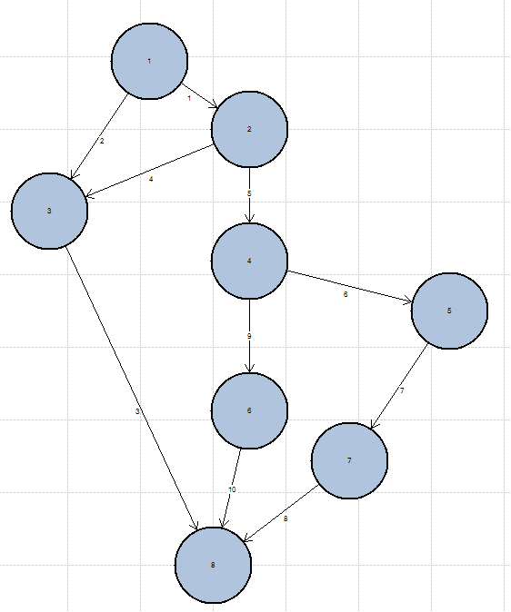

 |  | MATRIZ DE ADYACENCIA

 | 1 | 2 | 3 | 4 | 5 | 6 | 7 | 8
1 | 0 | 1 | 1 | 0 | 0 | 0 | 0 | 0
2 | 0 | 0 | 1 | 1 | 0 | 0 | 0 | 0
3 | 0 | 0 | 0 | 0 | 0 | 0 | 0 | 1
4 | 0 | 0 | 0 | 0 | 1 | 1 | 0 | 0
5 | 0 | 0 | 0 | 0 | 0 | 0 | 1 | 0
6 | 0 | 0 | 0 | 0 | 0 | 0 | 0 | 1
7 | 0 | 0 | 0 | 0 | 0 | 0 | 0 | 1
8 | 0 | 0 | 0 | 0 | 0 | 0 | 0 | 0

COMPLEJIDAD CICLOMATICA
PRUEBA CAMINO BASICO
Caminos |  | 1 | 2 | 3 | 4 | 5 | 6 | 7 | 8
1,3,8 |  | 1 | 0 | 1 | 0 | 0 | 0 | 0 | 1
1,2,4,6,8 |  | 1 | 1 | 0 | 1 | 0 | 1 | 0 | 1
1,2,4,5,7,8 |  | 1 | 1 | 0 | 1 | 1 | 0 | 1 | 1
1,2,3,8 |  | 1 | 1 | 1 | 0 | 0 | 0 | 0 | 1

el formato de pruebas se encuentra aca

En dado caso abrir el ecxel que esta en la misma carpeta de este archivo

